Vorbem.+Ergebnisse (S.4)
Vorbemerkung
In diesem Statistischen Bericht wird das endgültige Ergebnis der repräsentativen Gemüseerhebung 2023 veröffentlicht.
Einbezogen wurden Betriebe einer Stichprobe, die im Jahre 2023 Gemüse und Erdbeeren oder deren Jungpflanzen erzeugen und über mindestens eine der folgenden Flächen verfügen:
– 0,5 ha Fläche für den Anbau von Gemüse (ohne Speisekräuter) und/oder Erdbeeren einschließlich deren Jungpflanzen im Freiland.
– 0,1 ha Fläche für den Anbau von Gemüse (ohne Speisekräuter) und/oder Erdbeeren einschließlich deren Jungpflanzen unter hohen begehbaren Schutzabdeckungen einschließlich Gewächshäuser.
Ziel der Gemüseerhebung ist es, die Anbauflächen und die Erntemengen der einzelnen Gemüsearten zu ermitteln. Mit der Gemüseerhebung werden zugleich die statistischen Anforderungen der Europäischen Union zur pflanzlichen Erzeugung abgedeckt. Der Berichtszeitraum für die Erhebungsmerkmale ist das laufende Kalenderjahr.
Die deutschlandweite Gemüseerhebung fand im Jahr 2023 als Stichprobe bei höchstens 6 000 Betrieben statt. In diesem Statistischen Bericht wird das endgültige Ergebnis der Gemüseerhebung 2023 für Schleswig-Holstein veröffentlicht.
Alle vier Jahre findet eine allgemeine Gemüseerhebung statt (letztmalig 2020). Die Ergebnisse dieser Erhebung beinhalten zusätzlich Daten zu den Kreisen und den Hauptnaturräumen Schleswig-Holsteins.
Rechtsgrundlagen, Auskunftspflicht
Agrarstatistikgesetz (AgrStatG) in der jeweils geltenden Fassung
Bundesstatistikgesetz (BStatG) in der jeweils geltenden Fassung
Verordnung (EG) Nr. 543/2009 des Europäischen Parlaments und des Rates vom 18.06.2009 über die Statistik der pflanzlichen Erzeugung (ABI.L 167 vom 29.06.2009, S. 1)
Detaillierte Ausführungen zu den Statistiken können den Qualitätsberichten entnommen werden, die unter "www.destatis.de, Publikationen, Qualitätsberichte" veröffentlicht werden.
www.destatis.de/DE/Methoden/Qualitaet/Qualitaetsberichte/Land-Forstwirtschaft-Fischerei/gemueseerhebung.html
Zusammenfassung der Ergebnisse
Im Erhebungsjahr 2023 bewirtschafteten in
Schleswig-Holstein 304 Betriebe (2022: 324 Betriebe) eine Gemüseanbaufläche im Freiland von 6 994 Hektar (ha) (2022 waren es 6 924 ha).
Im Berichtsjahr entfielen auf 197 Betriebe mit über 5 ha Anbaufläche 97 Prozent der gesamten Gemüseanbauflächen im Freiland.
Der Anteil der Gemüseanbauflächen im Freiland, die ökologisch bewirtschaftet werden, hat sich um knapp drei Prozent gesteigert und liegt 2023 bei gut 30 Prozent (2 117 ha).
Die Anbauflächen im Gemüsebau unter hohen begehbaren Schutzabdeckungen einschließlich Gewächshäuser lagen mit 40 ha knapp 8 Prozent unter dem Vorjahresniveau. Der Anteil der ökologisch bewirtschafteten Flächen in diesem Segment liegt bei knapp 60 Prozent.
Die Produktion von Erdbeeren erfolgte auf einer Fläche von 783 ha in 873 Betrieben (2022: 862 ha, 89 Betriebe). In den Kreisen Ostholstein, Stormarn, Segeberg und Herzogtum Lauenburg wurden zusammen rund 516 ha ermittelt, dass sind rund 66 Prozent der gesamten Erdbeeranbaufläche in Schleswig-Holstein. Darunter werden auf 74 ha Erdbeeren unter hohen begehbaren Schutzabdeckungen wie Folientunnel produziert.
Die Kopfkohlanbaufläche (Rot-, Weiß- und Wirsingkohl) umfasste 3 164 ha und betrug 45 Prozent der gesamten Gemüseanbaufläche. Hauptkohlart war der Weißkohl mit 2 319 ha.
Auf den Kreis Dithmarschen entfielen mit 2 946 ha gut 93 Prozent der gesamten Kopfkohlanbaufläche in Schleswig-Holstein.
Die Anbauflächen von Spargel sank um drei Prozent auf rund 459 ha im Vergleich zum Vorjahr (2022: 476 ha). 334 ha der Spargelfläche liegen in den Kreisen Herzogtum Lauenburg, Lübeck, Segeberg und Stormarn, das sind knapp 73 Prozent der schleswig-holsteinischen Spargelanbaufläche.
Qualitätskennzeichen
Zur besseren Einschätzung der Qualität der repräsentativen Erhebung über den Gemüseanbau werden ab 2021 die relativen Standardfehler für jeden Wert berechnet. Diese werden in diesem Bericht mit Hilfe von Qualitätskennzeichen
dargestellt und durch einen Buchstaben rechts neben dem zugehörigen Wert ausgewiesen. Bei einem relativen Standardfehler von mehr als 15 Prozent wird der Wert durch einen Schrägstrich ( / ) ersetzt, da der Schätzfehler dann zu groß und der Wert damit nicht sicher genug ist.

Diagramm (S.19)
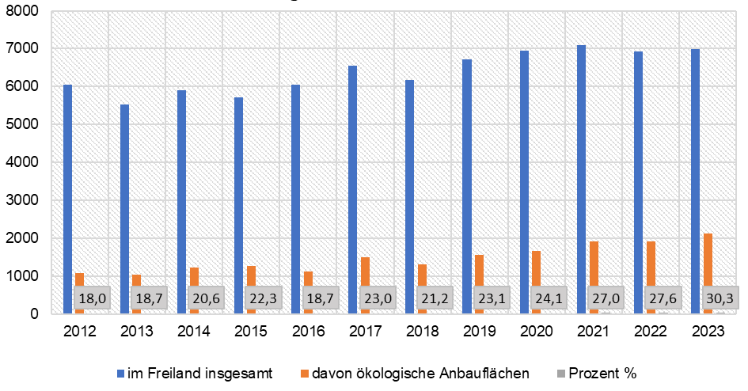
12. Entwicklung der Gemüseanbauflächen im Freiland insgesamt und nach ökologischer Produktion 2012 - 2023

